Лист2
 |  | Arctik Line Компания Arctik Line занимает передовые позиции на рынке современных средств для автотехники как производитель «автохимии» и «автокосметики» торговой марки «Arctik Line», разработанной совместно с Frein Chemical LTD (Германия). Наша продукция изготовлена с высочайшими требованиями мировых стандартов ISO 9001-2001, и соответствует всем санитарно-эпидемиологическим требованиям. В нашей компании имеется широкий ассортимент косметических автомобильных средств для автомоек: шампуни для бесконтактной и ручной мойки, средства для мойки двигателя, очистители салона, очистители стёкол, очистители дисков, чернители резины, воски, полироли пластика, средства для удаления следов насекомых, битума и тополиных почек, кондиционер для кожи.

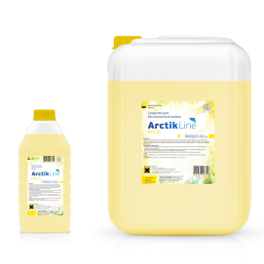
Бесконтактная мойка
 | Arctik Line Patriot
 | dr150
 | Универсальное низкощелочное экономичное средство для бесконтактной мойки, обеспечивает бережную мойку автомобиля. Предназначено для мытья автомобилей с незначительными загрязнениями.

 | Разбавление водой: пенокомплект: от 1:1 до 1:2 распылитель: 1:20 пеногенератор: от 1:25 до 1:40
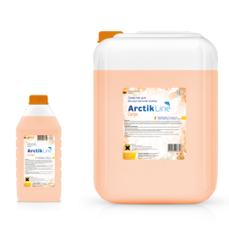
 | Arctik Line Cargo
 | dr250
 | Высокощелочное и высококонцентрированное средство, предназначено для мытья сильнозагрязнённых и грузовых автомобилей. Хорошо подходит для чистки моторного отсека.

 | Разбавление водой: пенокомплект: от 1:3 до 1:6 распылитель: до 1:20 пеногенератор: от 1:60 до 1:100
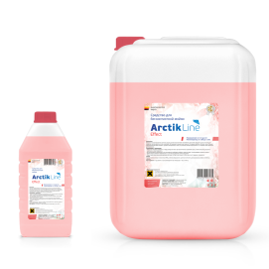
 | Arctik Line Effect
 | dr450
 | Уникальное высокощелочное средство для мойки автомобилей и двигателей. Средство не повреждает лакокрасочные покрытия, не содержит фосфатов, не имеет запаха.

 | Разбавление водой: пенокомплект: от 1:5 до 1:8 распылитель: до 1:25 пеногенератор: от 1:60 до 1:100

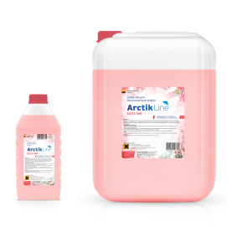
 | Arctik Line Extra Gel
 | dr700
 | Наиболее концентрированное средство в линейке нашей продукции. Обладает высокой вязкостью. Предназначено для мытья сильнозагрязнённых автомобилей и грузового транспорта.

 | Разбавление водой: пенокомплект: от 1:8 до 1:10 распылитель: от 1:30 пеногенератор: от 1:100 до 1:120

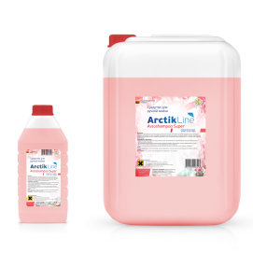
Ручной шампунь
 | Arctik Line Avtoshampoo
 | Высококонцентрированное средство для ручной мойки. Облегчает последующую мойку автомобиля. Не оказывает вредного воздействия на пластик, резину и лакокрасочное покрытие автомобиля.

 | Разбавление водой: 30-60г на 10л воды

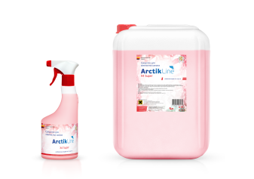
Средство для химчистки салона
 | Arctik Line X4 Super

 | Концентрированное слабощелочное средство для очистки от загрязнений ткани, велюра, ковровых покрытий в салоне автомобиля. Оживляет цвет, снижает электризуемость, устраняет неприятные запахи.

 | Разбавление водой: от 1:2 до 1:5

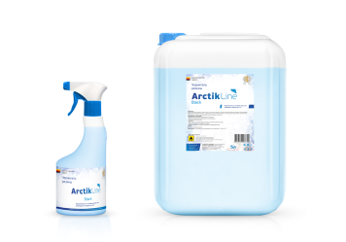
Чернитель резины
 | Arctik Line Black Shine

 | Концентрированное средство по уходу за шинами, молдингами, ковриками и любыми резиновыми элементами автомобиля.

 | Разбавление водой:от 1:1 до 1:3
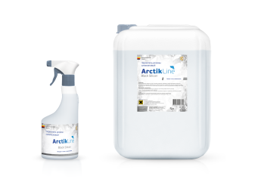

 | Arctik Line Black Shine Silicon
 | Концентрированное средство. Восстанавливает первоначальный глубокий черный цвет, придает блеск, улучшает внешний вид резины, эксплуатационные характеристики.

 | Продукт готов к применению

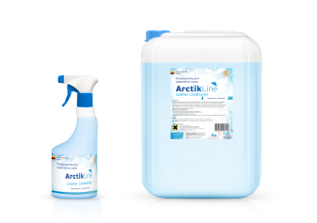
Кондиционер для очистки изделий для кожи
 | Arctik Line Leather Conditioner
 | Предназначен для ухода за кожаными деталями автомобиля. Вернуть поверхности кожи глубокий цвет, эластичность и приятный блеск и удалить загрязнения, вы сможете с помощью кондиционера – очистителя кожи.

 | Продукт готов к применению

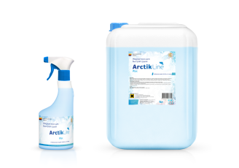
Воск
 | Arctik Line Wax

 | Cредство предназначено для заключительной обработки лакокрасочных и резиновых поверхностей автомобиля. Обладает антистатическим и водоотталкивающим эффектом.

 | Разбавление водой: 60-40г на 1л воды


Полироль
 | Arctik Line Polyrole Glossy
 | Полироль панели предназначена для ухода за всеми пластиковыми деталями автомобиля.Это состав, благодаря которому приборная панель приобретает характерный блеск.

 | Продукт готов к применению


 | Arctik Line Polyrole Matte
 | Это специальный синтетический состав, который прочно закрепляется на пористых пластмассах и, создавая стойкую пленку, преломляет солнечный свет, отчего приборная панель приобретает характерный блеск.

 | Продукт готов к применению


Очиститель битумных пятен
 | Arctik Line Antibitum

 | Средство для удаления нефтепродуктов, смол, битумных пятен, следов резины, а также пятен жира, чернил, граффити, маркера, остатков жевательной резинки с различных поверхностей.

 | Применяется в готовом виде


 | Arctik Line Antibitum Lux
 | Средство для удаления нефтепродуктов, смол, битумных пятен, следов резины, а также пятен жира, чернил, граффити, маркера, остатков жевательной резинки с различных поверхностей. Не имеет запаха

 | Применяется в готовом виде


Средство для мойки двигателя
 | Мойка Motor Super
 | Cостав специально разработан для удаления грязи, нефтепродуктов, масляных отложений, застаревшей копоти, грязи и нагара из подкапотного пространства автомобиля.

 | Разбавление водой: от 1:3 до 1:5


Средство для очистки дисков
 | Arctik Line Disk Cleaner
 | Концентрированное кислотное моющее средство автохимии для очистки колесных дисков и других изделий из легких сплавов.Без труда очищает и удаляет продукты истирания при торможении и прочие загрязнения.

 | Разбавление водой: 1:3 или применяется в готовом виде

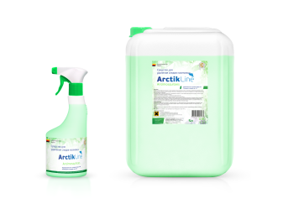
Очиститель следов насекомых
 | Arctik Line AntiMosquitoes

 | Профессиональное средство для быстрого и легкого удаления остатков насекомых со стекол, пластиковых и хромированных бамперов, капота, решеток радиатора. Обладает высокой очищающей способностью.

 | Разбавление водой: 1:3 или применяется в готовом виде

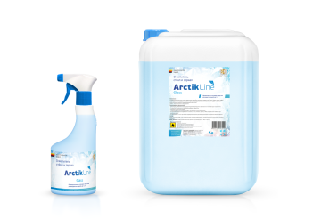
Очиститель стекол
 | Arctik Line Glass
 | Универсальный очиститель стекол предназначен для любых моющихся поверхностей (стекол, зеркал, хрома, кафеля и др.). Эффективно очищает, не оставляет подтеков, разводов, экономичен в применении.

 | Разбавление водой: 1:3 или применяется в готовом виде

